装配指导
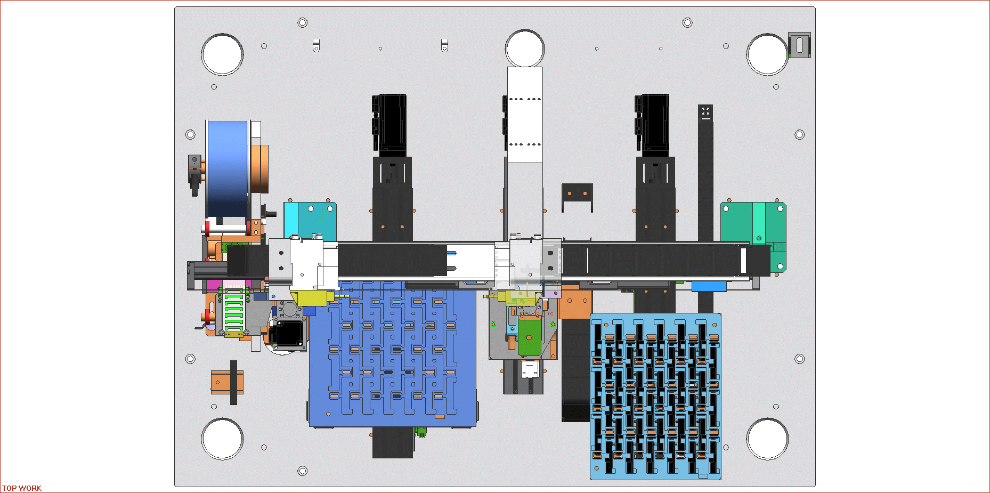

剥胶

出料

入料

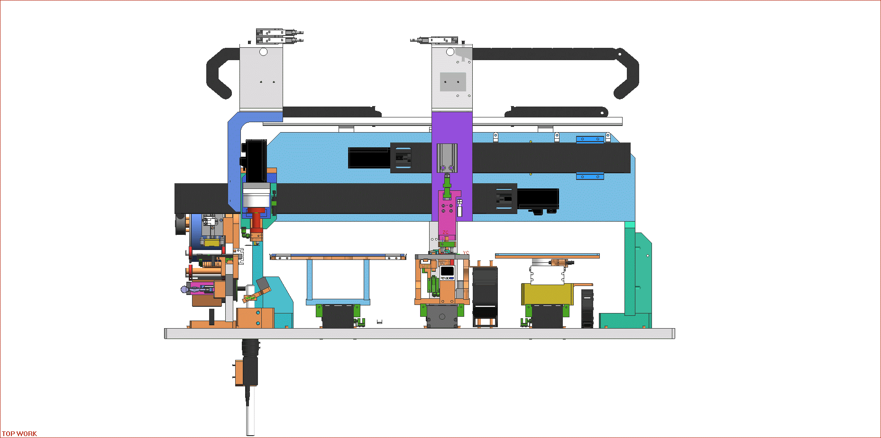

搬产品

贴胶

翻转

